Sheet1
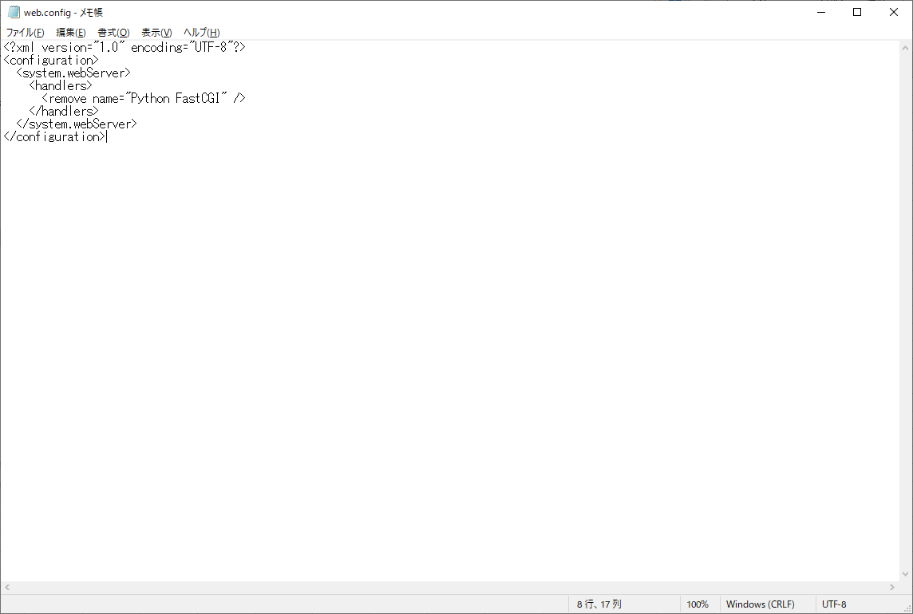
Python Django IIS

コントロールパネル→プログラムと機能
Windowsの機能の有効化または無効化
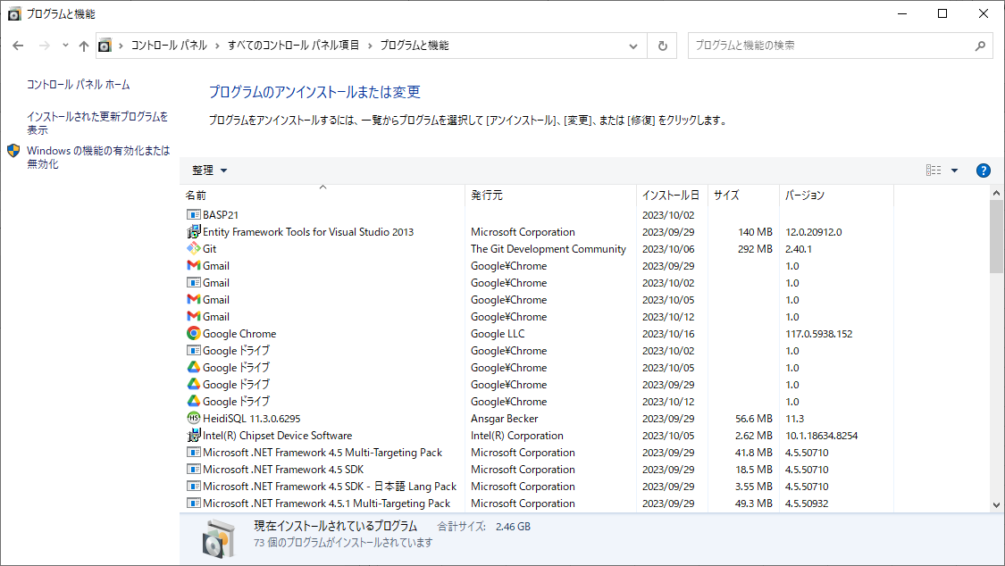

インターネットインフォメーションサービス
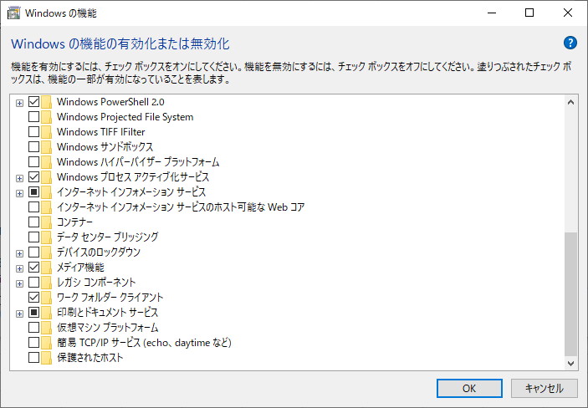

WorldWideWebサービス→アプリケーション開発機能
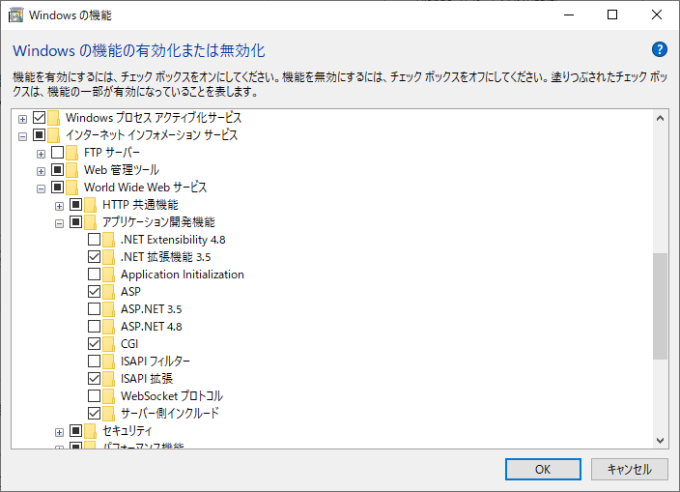

CGIにチェックをつける

C:\inetpub\wwwroot配下にDjangoというディレクトリを作成し、その中にプロジェクトフォルダを作成していくようにします。

プロジェクトフォルダ名はmysite
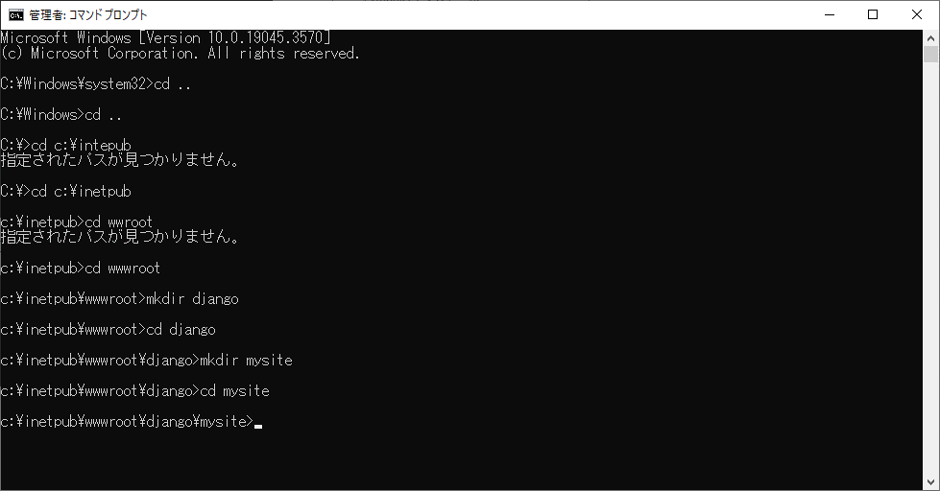

コマンドプロンプトより実行
python -m venv env
env\scripts\activate

env内で実行
pip install Django
pip install Wfastcgi

django-admin startproject project .

正常起動を確認する
python manage.py runserver

IISにホストする

コントロールパネル→管理ツール→IISマネージャー
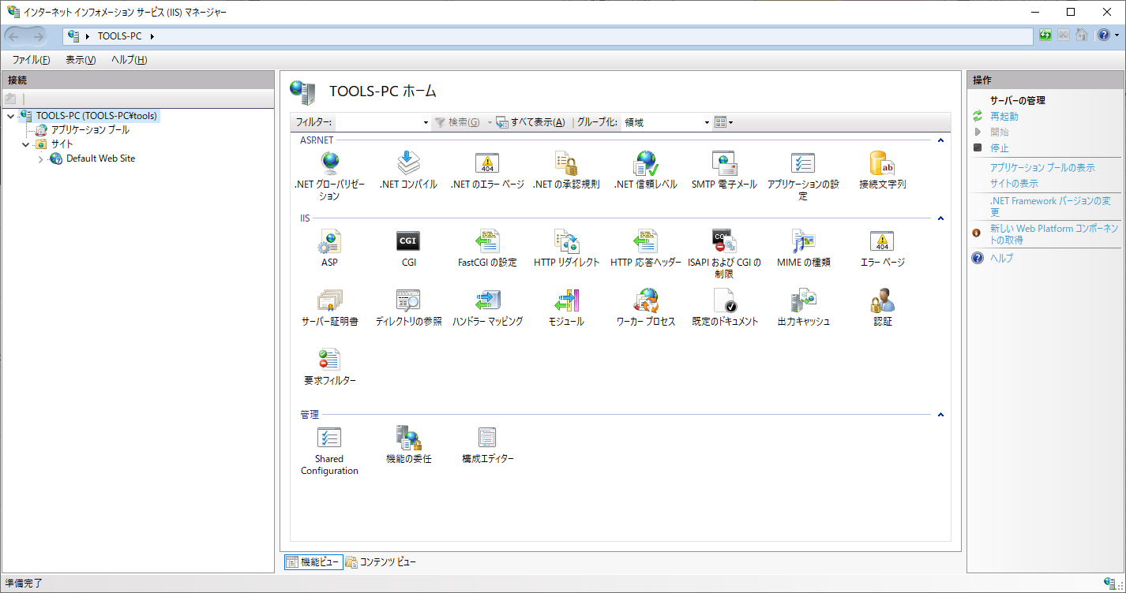

Webサイトの追加
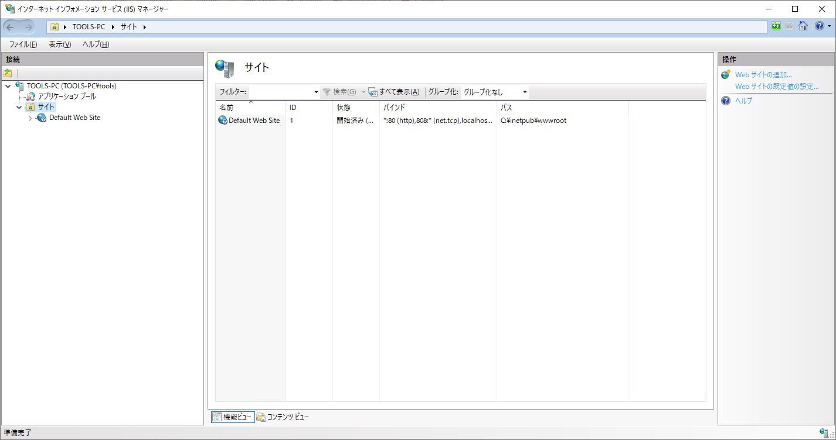

以下のように入力する
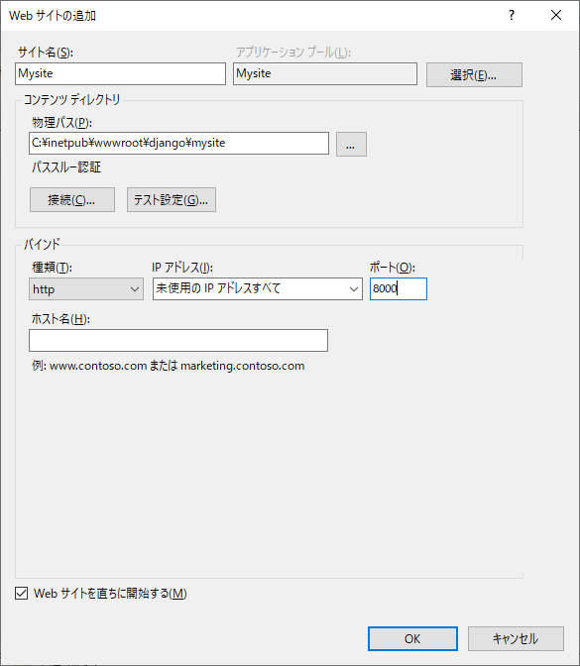

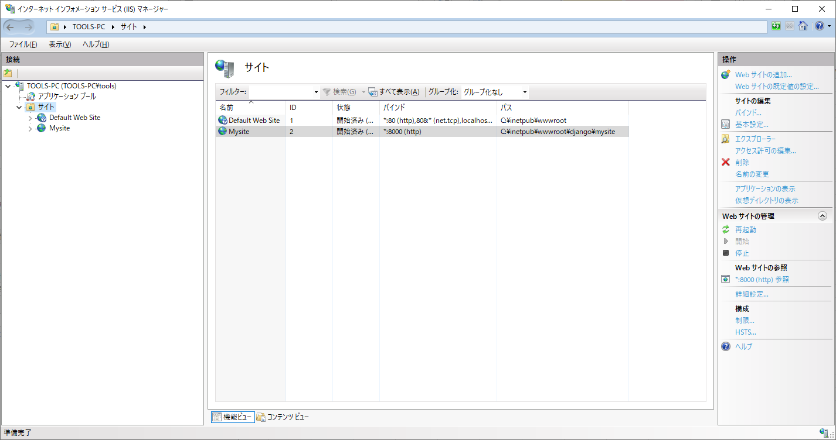

env内で以下コマンド実行
%windir%\system32\inetsrv\appcmd unlock config -section:system.webServer/handlers

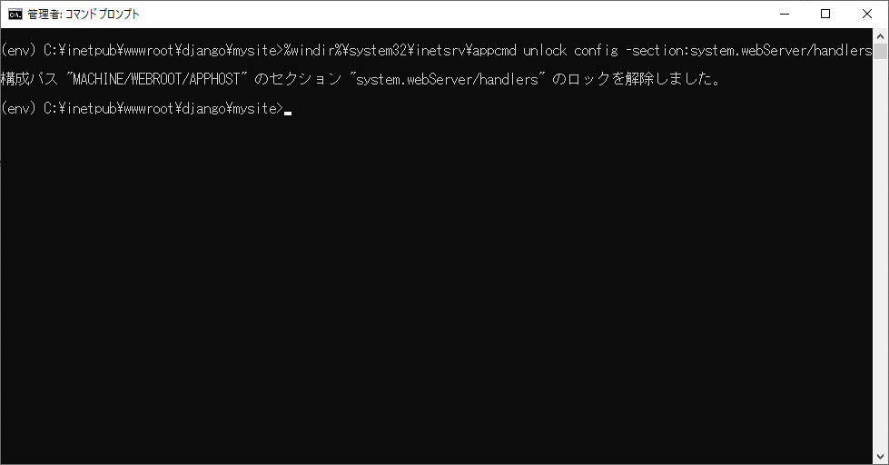

wfastcgi-enable
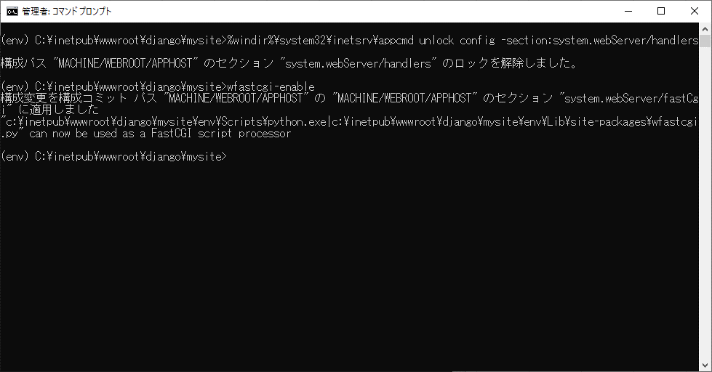

プロジェクト直下(mysite直下)にweb.configを作成
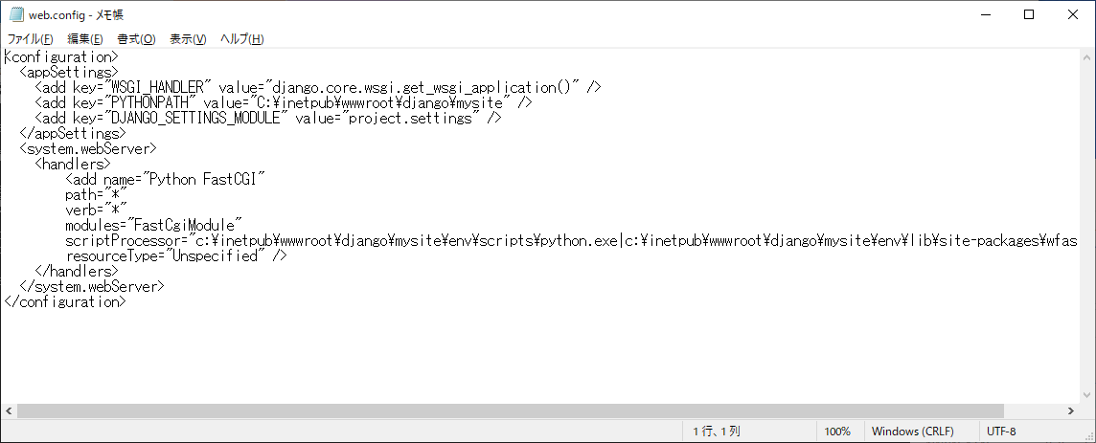

Mysite直下にweb.configを配置
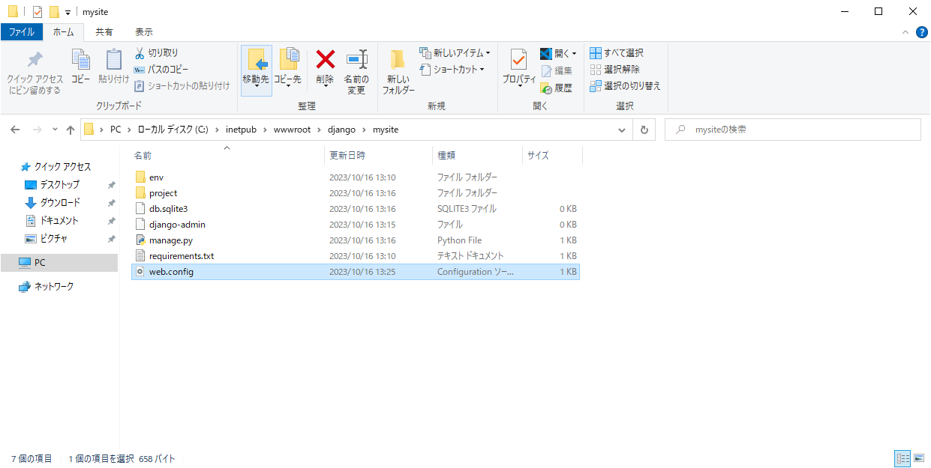

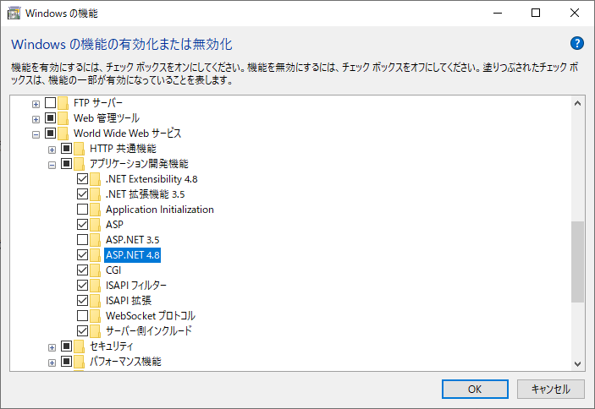

C:\Users\tools\AppData\Local\Programs\Python
IIS_IUSRS追加

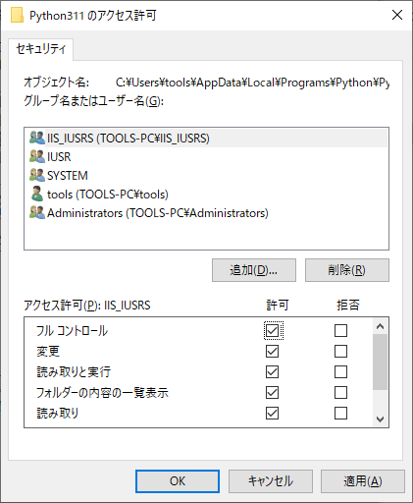

javasscript,css,imageファイルの配置
settings.pyに追記
STATIC_ROOT = os.path.join(BASE_DIR, 'static')

env内で以下実行
python manage.py collectstatic

static内にweb.configを配置

